关系图
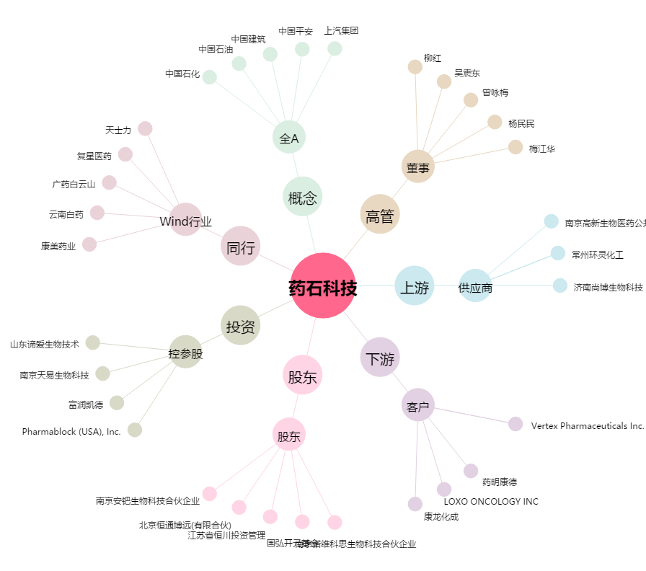
药石科技[300725.SZ] - 关系概览图

